テスト
テストシート

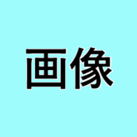

これらの図形は非表示になる

この図形は表示されたまま

